Page de Garde
Champagne au Mont d'Or
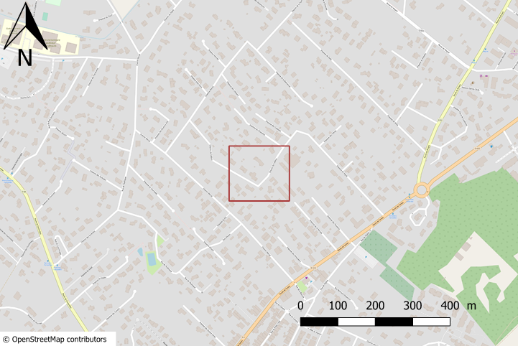
ETUDE FTTH |  |  |  |  |  |  |  |  | Plan de situation du Projet
Demande d'utilisation des supports
Opérateur : | ORANGE |  |  |  |  | Date | 5/3/2020 10:03:04 PM
Réf. étude opérateur : |  | UIPRM_FO_31187_CALLE_552_CIRC1 |  |  |  | N° affaire Enedis
Coordonnées du demandeur Nom /Prénom : |  |  |  |  | Circet
Tel : | 06 10 91 79 47 |  |  |  | Mobile :
@mail :
PJ :
Adresse chantier |  | Chemin de Calléou
Commune : | FONSORBES |  |  |  | code INSEE commune : |  | 31187
Nombre d'appui utilisé |  |  |  |  | Métré entre les portées ENEDIS
Bureau d'études

Date prévue pour les Travaux
Entreprise travaux
Modifications |  | N° | Demandées |  | Etablies |  | Vérifiées
 |  | Indice | Par | Le | Par | Le | Par | Le

Réponse ENEDIS sur demande initiale
Date : | ………………………………………………………. |  |  |  | Accord |  | OUI | NON
Guichet Exploitant concerné : |  |  |  | …………………………………………………………………………………………………
Mail : | ……………….……………………………….. |  |  |  |  | Tel : | ……………….
Réserves éventuelles :

PJ
Travaux
Date d'intervention :
Coordonnées du demandeur Nom /Prénom :
Tel : |  |  |  |  | Mobile :
@mail :
Nom entreprise prestataire Intervenante
Nom / Prénom Intervenant 1 |  |  |  |  | Mobile :
Nom / Prénom Intervenant 2 |  |  |  |  | Mobile :
Nom / Prénom Intervenant 3 |  |  |  |  | Mobile :

Plan moyenne échelle
Réf. étude opérateur : | UIPRM_FO_31187_CALLE_552_CIRC1 | N° affaire Enedis

 | Plan moyenne échelle
Rue des Thermes
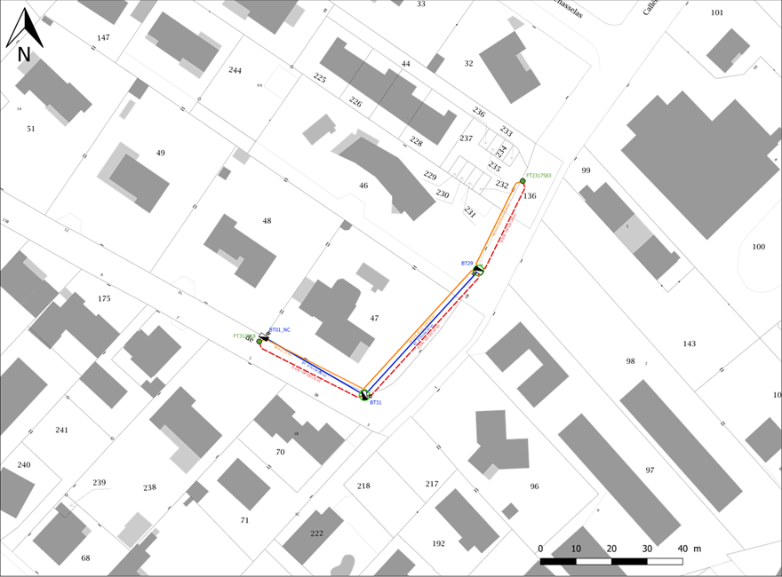

ET_FTTH_UILYO_69040_CAP_PM19675_PA21748_PB41611

Support
Hauteur classe Effort Année
Angles
Etat visuel
Matériel existant
Matériel à poser
Remarques :

